Ex6-004
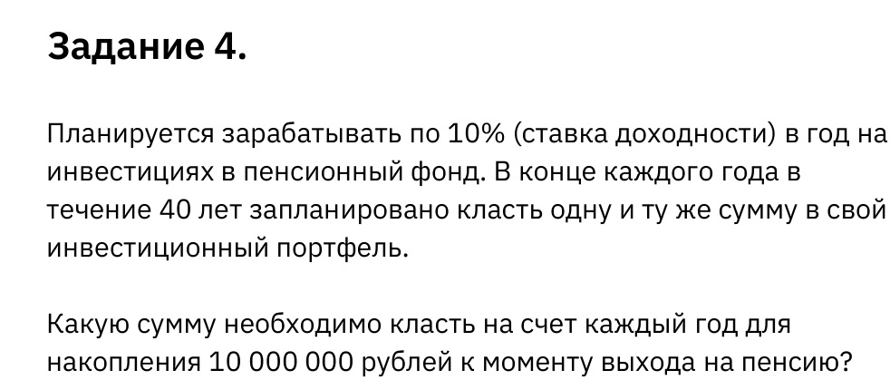
Ставка доходности | 10%
Срок накопления | 40
Сумма вклада в год | 22,594.14 ₽
Накопленная сумма | 10,000,000.00 ₽

 |  | Сервис → Подбор параметра

